상품제안서
모락 브리큐 USB 4포트 멀티플러그 어댑터 | 상품코드: S43143

 |  |  |  |  |  |  | 02-713-8555 | www.synergygift.co.kr
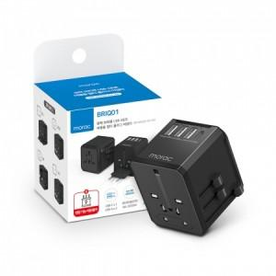 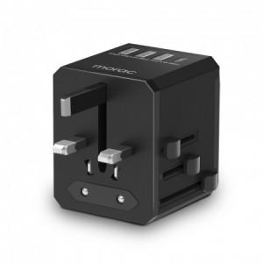 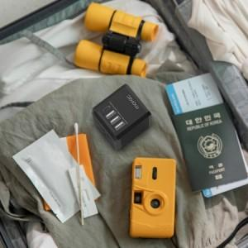

【상세/제작정보】

【인쇄/포장옵션】 | 실크, 레이저 / 포장불가능

【공급단가】 | 수량 | 30~ | 100~ | 300~ | 1,000~ | 3,000~
*VAT별도 | 단가 | 14,950원 | 14,140원 | 13,450원 | 13,110원 | 12,880원

【상품 URL】 | https://www.synergygift.co.kr:443/src/goods_detail.php?gdno=43143

